2022-04-27_3sample_-RT_bacteria
Well | Fluor | Sample | Cq | 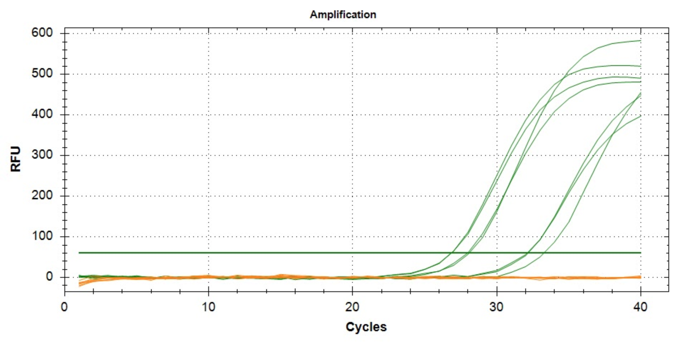
A01 | ROX | -RT 48B | NaN
A02 | ROX | -RT 48B | NaN
A03 | ROX | -RT 77B | NaN
A04 | ROX | -RT 77B | NaN
A05 | ROX | -RT 94B | NaN
A06 | ROX | -RT 94B | NaN
A07 | ROX | Blank B | NaN
A01 | SYBR | -RT 48B | 32.137971095
A02 | SYBR | -RT 48B | 32.195459394
A03 | SYBR | -RT 77B | 26.877197669
A04 | SYBR | -RT 77B | 26.869229129
A05 | SYBR | -RT 94B | 28.008568416
A06 | SYBR | -RT 94B | 28.104821749
A07 | SYBR | Blank B | 33.29571467

